レセプトCSV取り込み（柔整
Chức năng chính: レセプトCSV取り込み（柔整）
Chức năng con: 柔整（健康保険）

Mô hình |  | Client |  |  |  |  |  | Server
 |  |  |  | request(url, data(csv file))
・data(csv file): file chứa dữ liệu theo |  |  |  |  |  |  |  |  | ・input: dữ liệu từ file csv
bảng receipt_100 và receipt_101,... định dạng csv |  |  |  |  |  |  |  |  | ・output:
・url: đường dẫn gọi đến phương thức xử lý |  |  |  |  |  |  |  |  |  | json: kiểm tra và cập nhật cơ sở dữ liệu
trên server |  |  |  |  |  |  |  |  |  | đưa ra thông báo kết quả thực hiện cho client

 |  |  |  |  | response(json)
 |  |  |  |  | ・View: zm/top/page/csv_process/csv_process_view.py (class MainView(CsvHelper)
 |  |  |  |  | ・Template: zm/templates/csv_process/csv.html
 |  |  |  |  | ・XML: zm/top/page/csv_process/xml/import/config.xml
アクション図 |  |  | Client
CSVファイル
エラーメッセージを出す

サーバーにアップロードする

成功発表

データ検証
 | エラー |  |  | 成功

データベースへのデータを更新する


 |  |  |  |  | Tại server sẽ căn cứ vào url mà request gửi lên từ client và gọi đến phương thức tương ứng
 |  |  |  |  | thông qua file urls.py để xử lý dữ liệu client gửi lên.
 |  |  |  |  | Client sẽ gửi lên request có url là: /zm/csv/U01JM001/csv_import . Django sẽ bỏ qua tên miền
 |  |  |  |  | toitsu-unification.ad.zenjukyo.gr.jp và chỉ quan tâm đến các ký tự sau nó.
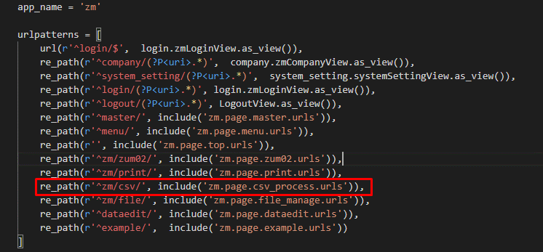

https://toitsu-unification.ad.zenjukyo.gr.jp/zm/csv/U01JM001/U01JP000 |  |  |  |  |  |  | ZEN_DevEnvNew\web-django\src\webapp\zm\urls.py
Khi click button [アップロード] ở client sẽ gọi đến phương thức submitUpload()
của file csv_process.js
 |  |  |  |  |  |  | ZEN_DevEnvNew\web-django\src\webapp\zm\urls.py

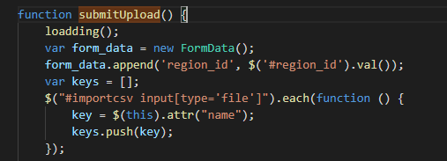

 |  |  |  |  |  |  | \ZEN_DevEnvNew\web-django\src\webapp\zm\page\csv_process\urls.py
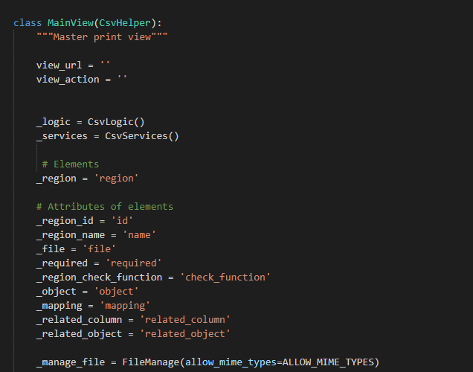
\ZEN_DevEnvNew\web-django\src\webapp\zm\static\js\csv_process\csv_process.js
Hàm submitupload() sẽ gửi một request lên server với url:
url:/zm/csv/U01JM001/csv_import
kèm theo đó là dữ liệu 2 file csv đã được import
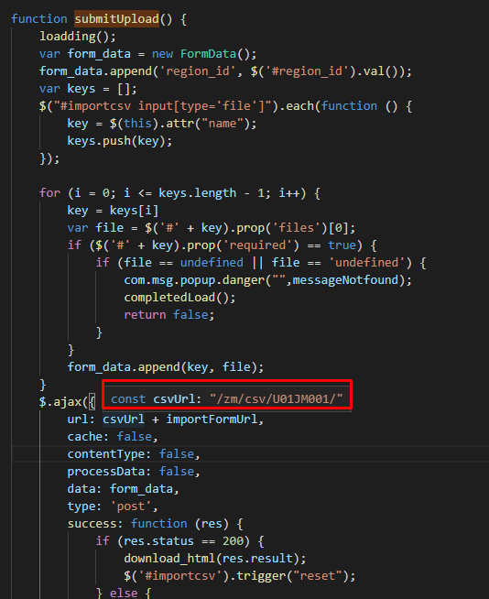

 |  |  |  |  |  | \ZEN_DevEnvNew\web-django\src\webapp\zm\page\csv_process\csv_process_view.py

 |  |  |  |  | Phương thức xử lý event post của class MainView

 |  |  |  |  |  | \ZEN_DevEnvNew\web-django\src\webapp\zm\page\csv_process\csv_process_view.py

 |  |  |  |  | Quy trình xử lý file csv
 |  |  |  |  | ・Upload file lên server (\ZEN_DevEnvNew\web-django\src\webapp\zm\static)
 |  |  |  |  | ・Đọc và lưu nội dung file csv
\ZEN_DevEnvNew\web-django\src\webapp\zm\static\js\csv_process\csv_process.js |  |  |  |  | ・Kiểm tra dữ liệu file csv
 |  |  |  |  |  | ・Nếu OK thì cập nhật file csv vào cơ sở dữ liệu và đưa ra thông báo
 |  |  |  |  |  | ・Nếu not OK thì đưa ra thông báo lỗi
Các chức năng còn lại sẽ là tương tự |  |  |  |  | phương thức return getattr(self, actions[self.view_action])(json) sẽ gọi đến

 |  |  |  |  | phương thức csv_import() để thực hiện upload file csv, đọc file csv, xóa file csv,
 |  |  |  |  | lưu file vào cơ sở dữ liệu và đưa ra thông báo cho client. Thực hiện chức năng import csv màn hình U01PR011
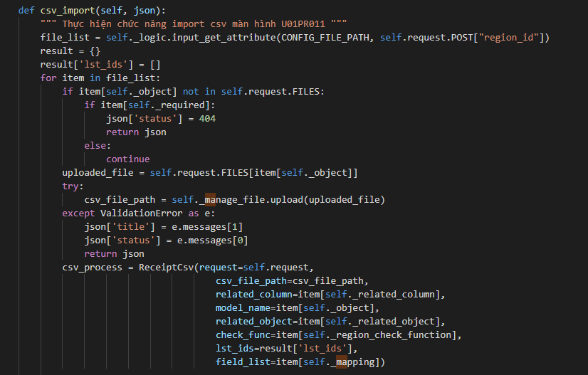

柔整（生活保護）

柔整（労災）

 |  |  |  |  |  | \ZEN_DevEnvNew\web-django\src\webapp\zm\page\csv_process\csv_process_view.py

レセプト入力（柔整）
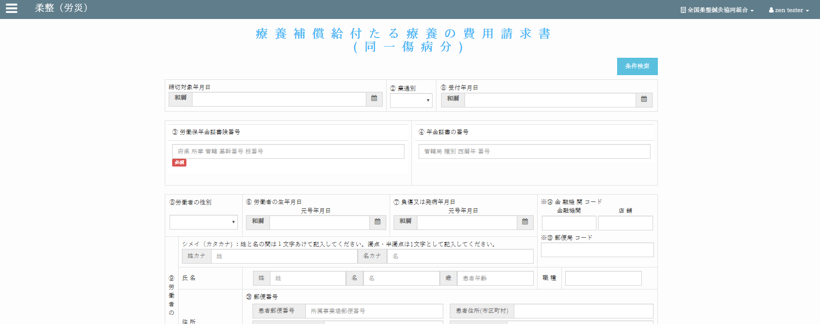
Chức năng chính:レセプト入力（柔整）
Chức năng con: 柔整（健康保険）

Mô hình |  |  | クライアント |  |  |  |  |  | サーバー
 |  |  |  |  | request(url, data(form_data))
・data(form_data): các trường dữ liệu trong đối tượng "Forms" |  |  |  |  |  |  |  |  |  | ・input: form_data (các trường dữ liệu (textbox,
bao gồm các trường (textbox, datetimepicker, checkbox,…) |  |  |  |  |  |  |  |  |  |  | datetimepicker, checkbox,…))
・url: đường dẫn gọi đến phương thức xử lý trên server |  |  |  |  |  |  |  |  |  | ・output:
 |  |  |  |  |  |  |  |  |  |  | json: kiểm tra và cập nhật cơ sở dữ liệu
 |  |  |  |  |  |  |  |  |  |  | đưa ra thông báo kết quả thực hiện cho client
 |  |  |  |  |  | response(json)
 |  |  |  |  |  | ・View: zm/page/zum02/receipt_100/rr015.py
 |  |  |  |  |  | ・Template: zm/page/zum02/receipt_100/receipt_100.html

エラーメッセージを出す
アクション図 |  |  |  | クライアント
クライアント
フォームデータ

サーバー
データ検証
成功発表
 |  | エラー

成功発表
成功

サーバー
リクエストを確認する
データベースに新しいレコードを追加します
新規作成

アップデイト

データベースへのデータを更新する

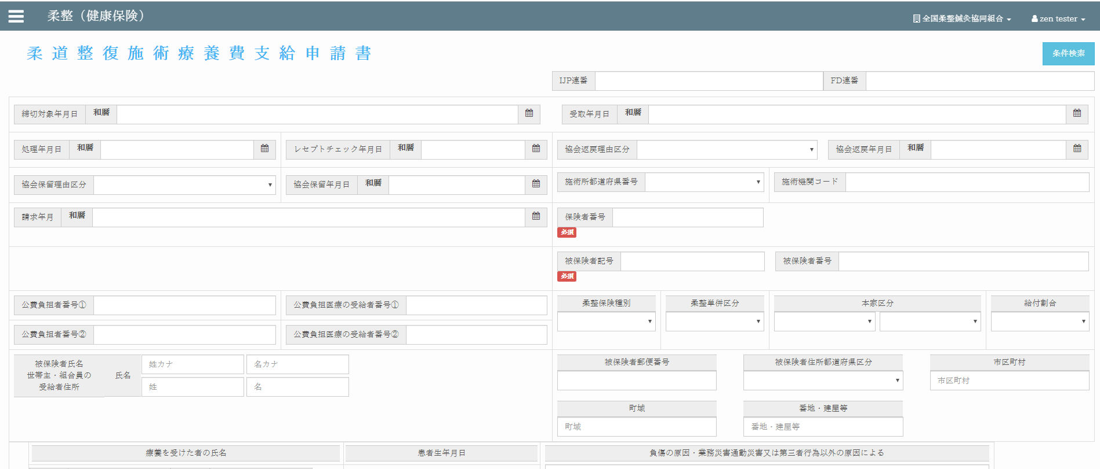
Giao diện màn hình
 |  |  |  |  |  | Tại server sẽ căn cứ vào url mà request gửi lên từ client và gọi đến phương thức tương ứng
 |  |  |  |  |  | thông qua file urls.py để xử lý dữ liệu client gửi lên.
 |  |  |  |  |  | Client sẽ gửi lên request có url là: /zm/zum02/U01JP010/save_data . Django sẽ bỏ qua tên miền
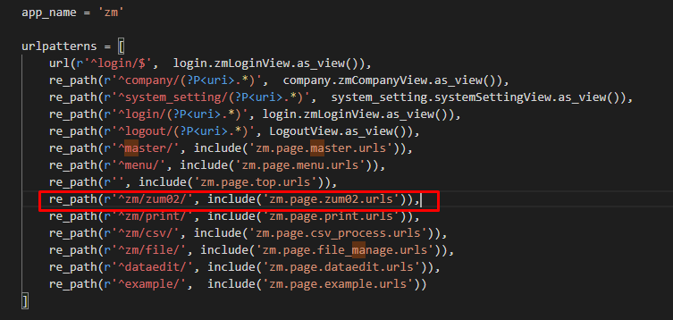
 |  |  |  |  |  | toitsu-unification.ad.zenjukyo.gr.jp và chỉ quan tâm đến các ký tự sau nó.

https://toitsu-unification.ad.zenjukyo.gr.jp/zm/zum02/U01JP010/ |  |  |  |  |  |  |  | ZEN_DevEnvNew\web-django\src\webapp\zm\urls.py
Khi click button [保存] ở client sẽ gọi đến phương thức check_validate()
của file init_screen.js

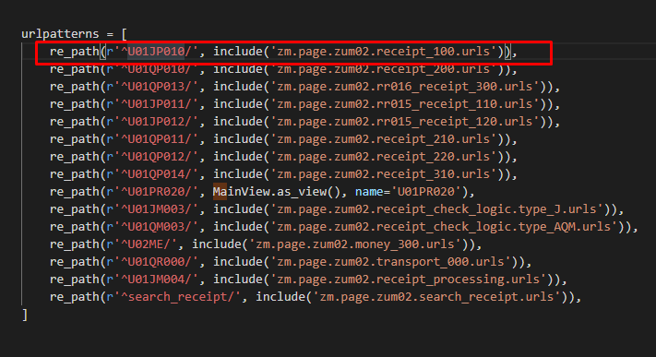

 |  |  |  |  |  |  |  | \ZEN_DevEnvNew\web-django\src\webapp\zm\page\csv_process\urls.py

Hàm check_validate() sẽ gọi đến phương thức submitForm() và gửi một request
lên server với url:
url:/zm/zum02/U01JP010/save_data
kèm theo đó là dữ liệu từ các textbox, datetimepicker, checkbox,…được đặt trong đối tượng "Forms"
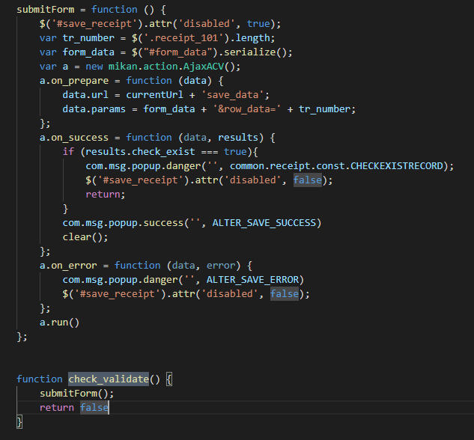
 |  |  |  |  |  |  |  | \ZEN_DevEnvNew\web-django\src\webapp\zm\page\zum02\urls.py

 |  |  |  |  |  |  | \ZEN_DevEnvNew\web-django\src\webapp\zm\page\zum02\receipt_100\urls.py

 |  |  |  |  |  | Class thực hiện chức năng chính
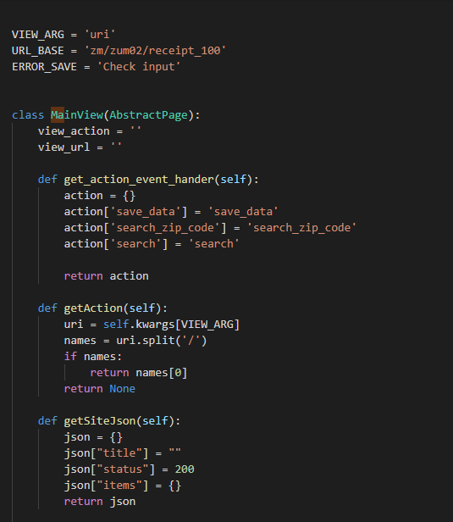

 | \web-django\src\webapp\zm\static\js\zum02\receipt_100\init_screen.js

 |  |  |  |  |  |  | \web-django\src\webapp\zm\page\zum02\receipt_100\rr015_view.py

Các chức năng còn lại sẽ là tương tự |  |  |  |  |  | Phương thức chính
 |  |  |  |  |  | ・Phương thức render ra giao diện màn hình

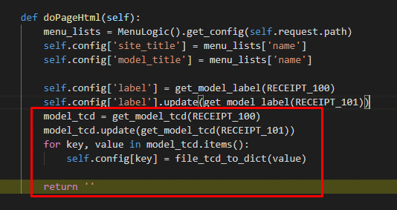

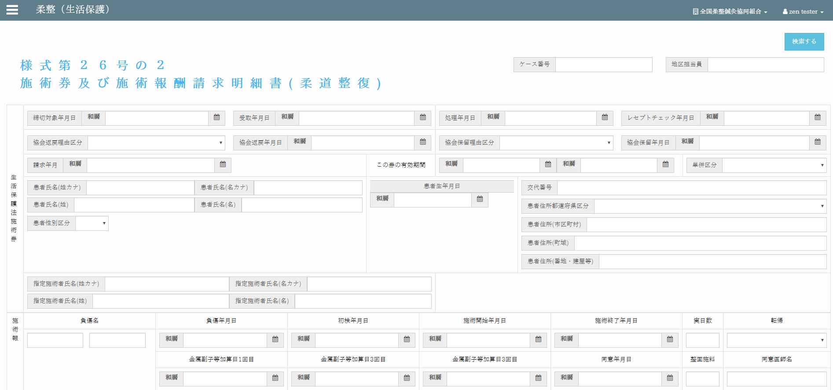
 |  |  |  |  |  |  | \ZEN_DevEnvNew\web-django\src\webapp\zm\page\zum02\receipt_100\rr015_view.py
柔整（生活保護）
 |  |  |  |  |  | ・Phương thức chính xử lý dữ liệu (Thêm, sửa, xóa, cập nhật)

 |  |  |  |  |  |  | \ZEN_DevEnvNew\web-django\src\webapp\zm\page\zum02\receipt_100\rr015_view.py

柔整（労災）

レセプトチェック（柔整）
Chức năng chính:レセプトチェック（柔整）
Chức năng con: 柔整（健康保険）レセプトチェック

Mô hình |  |  | クライアント |  |  |  |  |  | サーバー
 |  |  |  |  | request(url, data(form_data))
・data(form_data): các trường dữ liệu trong đối tượng "Forms" |  |  |  |  |  |  |  |  |  | ・input: form_data (các trường dữ liệu (textbox,
bao gồm các trường (textbox, datetimepicker, checkbox,…) |  |  |  |  |  |  |  |  |  |  | datetimepicker, checkbox,…))
・url: đường dẫn gọi đến phương thức xử lý trên server |  |  |  |  |  |  |  |  |  | ・output:
 |  |  |  |  |  |  |  |  |  |  | json: kiểm tra và cập nhật cơ sở dữ liệu
 |  |  |  |  |  |  |  |  |  |  | đưa ra thông báo kết quả thực hiện cho client
 |  |  |  |  |  | response(json)
 |  |  |  |  |  | ・View: zm/page/zum02/receipt_100/rr015.py
 |  |  |  |  |  | ・Template: zum02/receipt_check_logic/base_receipt_check_logic.html

エラーメッセージを出す
アクション図 |  |  |  | クライアント
クライアント
フォームデータ

サーバー
データ検証
成功発表
 |  | エラー

成功発表
成功

サーバー
リクエストを確認する
データベースに新しいレコードを追加します
新規作成

アップデイト

データベースへのデータを更新する


Giao diện màn hình
 |  |  |  |  |  | Tại server sẽ căn cứ vào url mà request gửi lên từ client và gọi đến phương thức tương ứng
 |  |  |  |  |  | thông qua file urls.py để xử lý dữ liệu client gửi lên.
 |  |  |  |  |  | Client sẽ gửi lên request có url là: /zum02/U01JM003/U01JP010/check_filtered_receipts .
 |  |  |  |  |  | Django sẽ bỏ qua tên miền toitsu-unification.ad.zenjukyo.gr.jp và chỉ quan tâm đến các ký tự sau nó.

https://toitsu-unification.ad.zenjukyo.gr.jp/zum02/U01JM003/U01JP010/check_filtered_receipts
Khi click button [チェック] ở client sẽ gọi đến phương thức |  |  |  |  |  |  |  | ZEN_DevEnvNew\web-django\src\webapp\zm\urls.py
receiptCheck.bindEventForCheckByFormBtn() của file base_receipt_check_logic.js

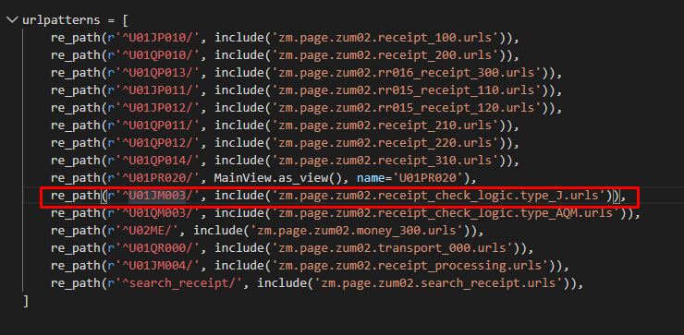

Hàm receiptCheck.bindEventForCheckByFormBtn() sẽ gửi một request
lên server với url:
url:/zm/zum02/U01JM003/U01JP010/check_filtered_receipts

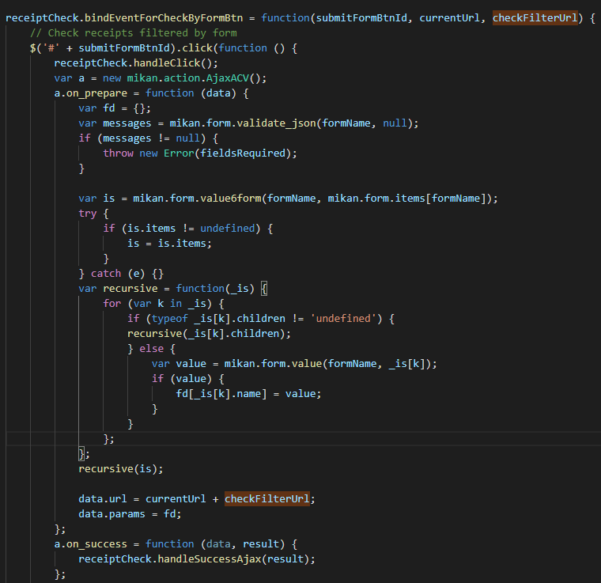
kèm theo đó là dữ liệu từ các datetimepicker, selectbox
 |  |  |  |  |  |  |  | \web-django\src\webapp\zm\page\zum02\urls.py

 |  |  |  |  |  |  | \web-django\src\webapp\zm\page\zum02\receipt_check_logic\type_J\urls.py

 |  |  |  |  |  | \web-django\src\webapp\zm\page\zum02\receipt_check_logic\type_J\check_receipt_100\urls.py

 |  |  |  |  |  | Class thực hiện chức năng chính
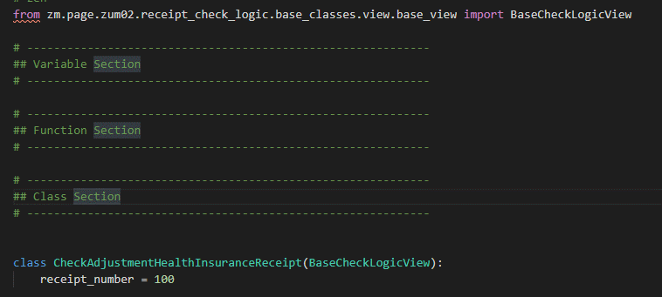

 | /js/zum02/receipt_check_logic/base_receipt_check_logic.js

 |  |  |  |  |  | \zm\page\zum02\receipt_check_logic\type_J\check_receipt_100\check_receipt_100_view.py
Các chức năng còn lại sẽ là tương tự

 |  |  |  |  |  | \web-django\src\webapp\zm\page\zum02\receipt_check_logic\base_classes\view\base_view.py

 |  |  |  |  |  | ・Các phương thức chính
 |  |  |  |  |  |  | ・Phương thức chính xử lý dữ liệu (Thêm, sửa, xóa, cập nhật)

柔整（生活保護）

柔整（労災）

